概要
概要

文書属性 |  |  | 値
文書種別 |  |  | detailed-specification（詳細仕様書）
文書ID |  |  | CSHARP_ASPNET-DET-CSharp_ASPNET-SCR-STU-002
相対path |  |  | 詳細仕様書/CSharp_ASPNET/02_学生登録画面.md
版 |  |  | 1.2
対象 |  |  | 学生の新規登録、編集、参照、同一人物候補確認、論理削除、取消、再読込、検索復帰
記述区分 |  |  | ソースで観測した実装を記述し、参考設計の要求は「設計意図」と区別する

 | 本画面は学生1人の基本情報、住所、連絡先、生年月日、入学日、在籍区分、現在または最終所属クラスを管理する。新規・編集・参照を同じViewのモードとして表示する。学生の実変更と操作履歴の追記を一つのトランザクションで確定する。コードとクラスは参照対象であり、この画面からマスタを更新しない。年度・学年はクラス選択と整合検査の補助で、学生へ保存する所属情報はクラスIDである。根拠：sources/Views/Students/Edit.cshtml:3-17、sources/Core/Contracts.cs:9-30,66-70、sources/Core/SqlServerStudentService.cs:294-315。
 | 機能への入力はフォームの原入力と操作、対象ID、期待版、理由、認証主体、業務日時、学生・マスタの読取結果である。出力は画面、確認候補、保存結果、学生の登録・更新・論理削除、履歴追記、検索復帰先と通知である。検索Context、編集Snapshot、確認Tokenはそれぞれ独立した一時保持情報として扱う。原入力、読込時のDetail、正規化値、DB保存値を同じ領域へ上書きしない。根拠：sources/Web/Controllers/StudentsController.cs:25-38、sources/Infrastructure/EditorSnapshotStore.cs:7-11、sources/Infrastructure/SearchContextStore.cs:9-15、sources/Core/SqlServerStudentService.cs:19-29,224-225。
接続された入口
操作・HTTP入口 |  | 受信値と呼出入口 |  | 出力・保持先
新規表示：GET /students/new |  | returnContextId: string?。New → Load(null, …) → Coordinator.Edit |  | 新規Input、候補、新Snapshot。学生ID・DetailはNULL
既存表示：GET /students/{id:long} |  | ルートid: long、returnContextId: string?。Edit → Load → Coordinator.Edit |  | 非削除学生のDetail、Input、候補、新Snapshot
登録：POST /students/create |  | Input接頭辞のStudentSaveInput、snapshotId: string。Create → Save |  | 保存結果による再表示、または303
更新：POST /students/{id:long}/update |  | ルートid: longと登録同様のフォーム。Update → Save |  | 同上
取消：POST /students/reset |  | SnapshotId、StudentId: string?。Reset |  | Originalの複製、元Detail・Snapshot・復帰版、新候補
論理削除：POST /students/{id:long}/delete |  | ルートid: long、接頭辞なしのStudentDeleteInput、SnapshotId |  | 失敗後の最新読込画面、または303
検索へ戻る：GET /students |  | contextId、contextRevision |  | 未検索状態、または保持条件による再検索結果と通知

 | 根拠：sources/Web/Controllers/StudentsController.cs:8-11,23-38。
 | Controllerは認証必須で、ProgramのWebHostSetup.Add → Build → WebHostSetup.Use → MapControllersにより接続される。要求単位のCoordinatorから、登録されたIStudentServiceのSqlServerStudentServiceを呼ぶ。Web登録ではwebTokens:trueを指定するため、確認情報の実経路はメモリ方式である。接続文字列名はStudentDbで、未設定・空白は503のWebFaultとなる。サービス構築時は暗号化必須、証明書の無条件信頼なしを設定する。根拠：sources/Program.cs:2-8、sources/Web/Controllers/StudentsController.cs:5-6、sources/Infrastructure/WebHostSetup.cs:13-19、sources/Core/SqlServerStudentService.cs:39-42。
モードと表示状態
状態 |  | 見出し・業務入力 |  | 保存・その他の操作
新規、Staff・Administrator |  | 「学生登録 ／新規」。学籍番号を含め入力可能。管理番号は「新規」、日時・者は「－」 |  | 「登録」、入力クリア、検索へ戻る
既存、Staff |  | 「学生登録 ／編集」。学籍番号だけreadonly |  | 「更新」、編集取消、最新情報を再読込、検索へ戻る
既存、Administrator |  | 編集と同じ |  | 編集操作に加え、独立した削除フォームを表示
既存、Viewer |  | 「学生登録 ／参照」。業務入力、確認領域、保存ボタンを包むfieldsetがdisabled。学籍番号もreadonly |  | fieldset外の編集取消、再読込、検索復帰は表示。削除フォームは表示しない
確認待ち |  | 投稿Inputを保持し、fieldset内へ候補確認sectionを追加 |  | 確認取消と同じ保存フォームの続行。通常保存ボタンも残る
保存の入力不正・競合・変更なし |  | 投稿Input、元Detail、元Snapshot、元復帰版を保持。候補だけ再取得 |  | 結果に応じた状態コード、エラーまたは変更なし通知
削除の失敗結果 |  | 後続Loadに成功すれば最新DB値と版、新Snapshotへ再構成 |  | 保存失敗時の原入力保持とは異なる

 | CanEditはUser.Role != Viewerで、見出しは対象IDの有無とCanEditから決定する。既存の学籍番号不変は、readonly表示に加えて保存サービスでも検査する。根拠：sources/Web/Models/StudentEditPageModel.cs:5-14、sources/Views/Students/Edit.cshtml:3-17、sources/Core/SqlServerStudentService.cs:254-258。
現行画面の静的投影
 | 以下は新規モードを表す非実行HTMLである。共有レイアウトとCSS、個別Viewの項目順・配置を対応させる。利用者、日付、hidden値、動的候補はモデル差込み位置として示す。性別0・在籍01のoptionはseedで定義された初期値が候補に存在する状態の投影であり、実DBから取得した結果を示すものではない。送信先はdata属性に記録し、ボタンはすべてtype="button"とする。

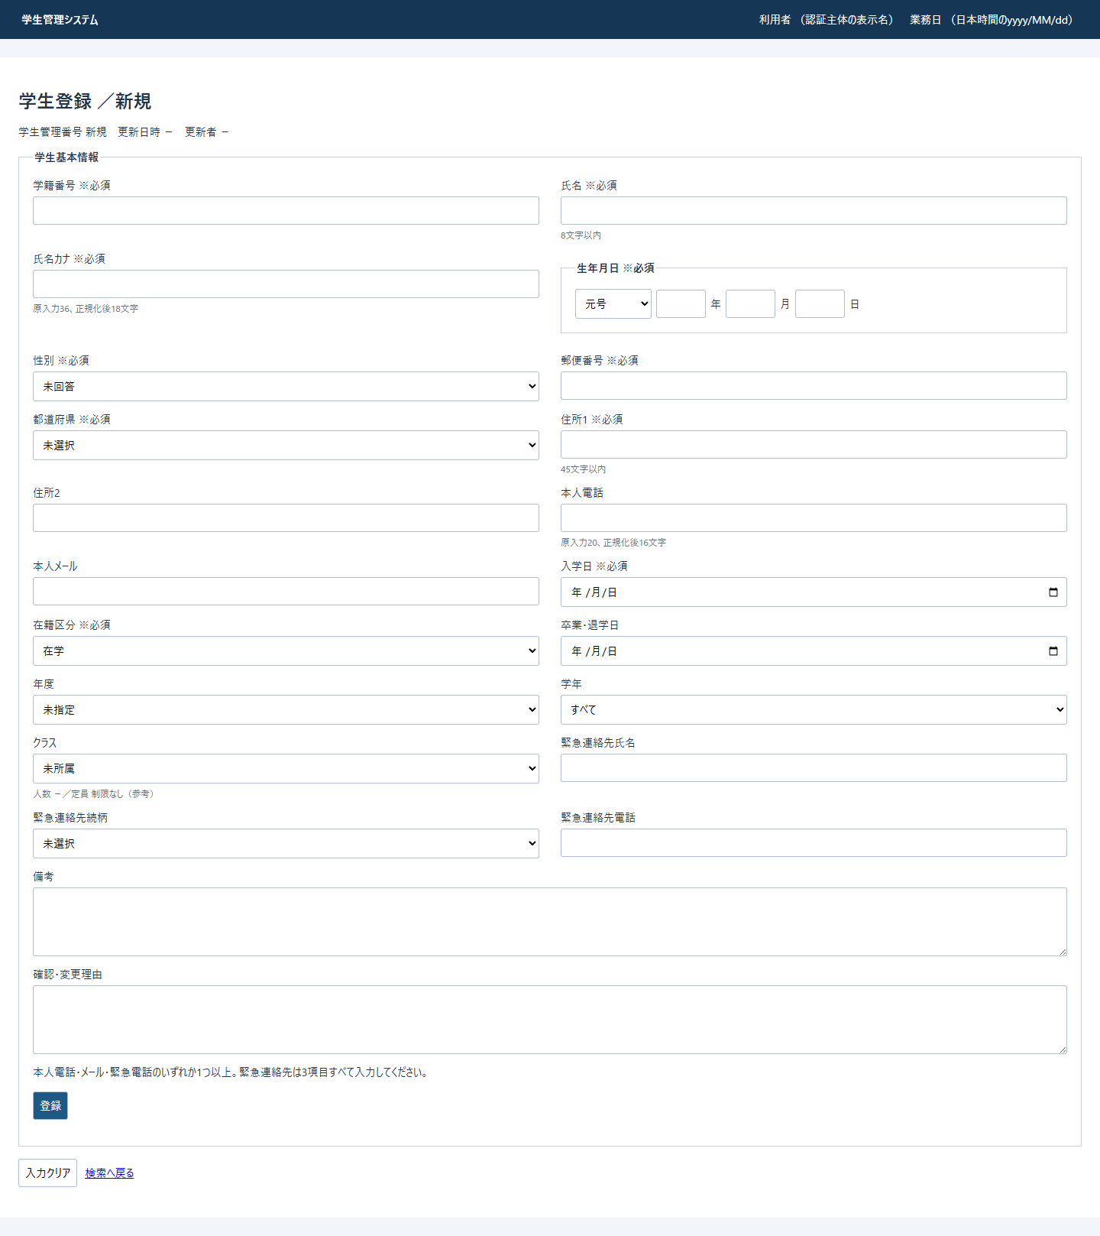

 | モード差分は次のとおりである。各行は別状態を表し、同時に成立しない状態を重ねない。
状態 |  |  | 上記投影への差分
編集 |  |  | 見出しを「学生登録 ／編集」にし、管理情報と入力をDetail由来の値へ置換する。学籍番号にreadonlyを付ける。保存先data-routeを/students/{id}/update、ボタンを「更新」、取消を「編集取消」にする。fieldset外へ既存GETの再読込リンクを追加する
参照 |  |  | 見出しを「学生登録 ／参照」にする。既存管理情報、学籍番号readonly、保存ボタンのfieldset内配置を保持し、外側fieldsetにdisabledを付ける。再読込・取消・検索リンクはfieldset外に残す
エラー・情報 |  |  | 見出し直後へ全エラーsummaryのdiv.message.error、非空Messageのdiv.message.infoを表示する。双方aria-live="polite"
確認待ち |  |  | 保存fieldset内の通常保存ボタンの前へ下記sectionを挿入する。role="dialog"、class="warning"を保持する。通常tableの最小幅1050pxが適用され、.dialogの固定配置・影・table幅解除は適用されない
管理者の既存表示 |  |  | 取消・再読込・検索リンクの後へ下記削除フォームを追加する。新規、Staff、Viewerでは追加しない

 | 確認待ちの非実行差分は次の構造になる。候補行は結果の差込み位置とする。
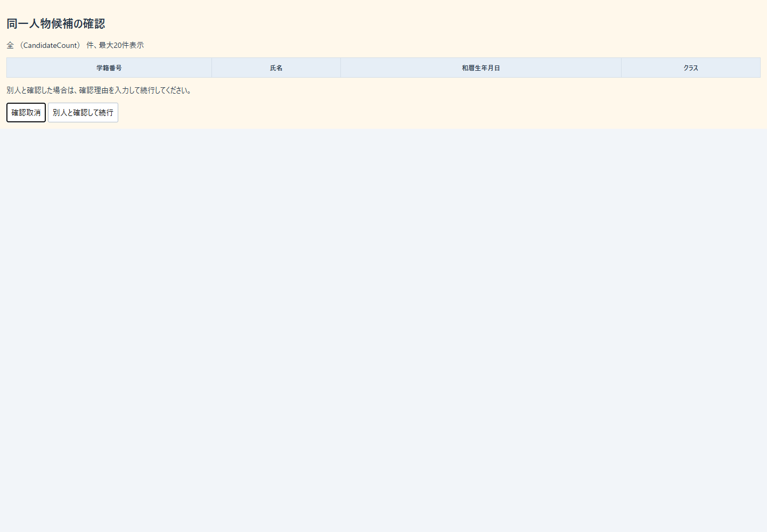

 | 管理者の既存状態に追加する非実行差分は次の構造になる。


 | 根拠：sources/Views/Students/Edit.cshtml:2-17、sources/Views/Shared/_Layout.cshtml:1-1、sources/Views/Shared/_MessagePanel.cshtml:1-3、sources/Views/_ViewStart.cshtml:1-1、sources/Views/_ViewImports.cshtml:1-3、sources/wwwroot/css/site.css:1-1、sources/database/002_seed.sql:15-22。

イベント仕様
イベント仕様

EV-REG-001 新規画面表示
処理概要
 | GET /students/newで未保存の学生入力を開く。復帰先が指定されている場合は、その検索状態と現在版を新しい編集Snapshotへ関連付ける。
処理手順
 | 1. 認証必須ControllerからLoadを呼ぶ。CoordinatorはRead、非空復帰Contextの確認、新規のCreateOrUpdateの順に検査する。
 | 2. 新規では学生GetAsyncを呼ばず、LookupAsyncでコード・クラス・参考人数を取得する。
 | 3. Fromが空のStudentDraftを基にInputを作る。性別0、在籍01、年度は日本時間の当年度とし、生年月日4入力・入学日等は空、任意値・期待版・理由・TokenはNULLにする。
 | 4. 候補取得await後に、非空復帰Contextを再取得して現在Revisionを保持する。ここでも期限・所有者・セッションの拒否が起こり得る。
 | 5. OriginalをJSON複製したSnapshotを作成する。ページStudentIdとDetailはNULLとし、新規画面を返す。
 | 根拠：sources/Web/Controllers/StudentsController.cs:23-25、sources/Infrastructure/WebStudentCoordinator.cs:6-6,17-17、sources/Web/Inputs/StudentSaveInput.cs:44-54、sources/Infrastructure/EditorSnapshotStore.cs:9-11。
処理フロー
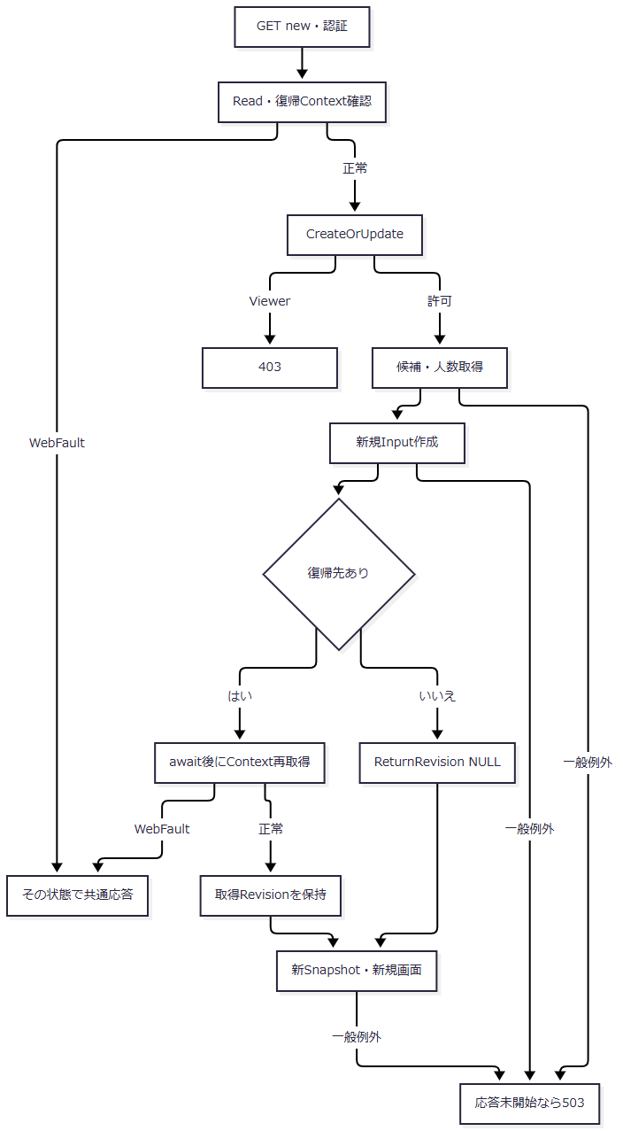

 | 入口は対象IDなしである。復帰先ありの枝は取得したRevision、なしの枝はNULLをJへ引き継ぐ。
SQL・テーブル関連（ER図）
 | 新規表示では学生をINSERTしない。候補・人数取得に関わるFKは次のとおりである。

 | 人数集計と学年名称LEFT JOINは読取操作であり、図のFKとは別である。根拠：sources/database/001_schema.sql:189-191。
DB操作の詳細
 | LookupAsyncはSNAPSHOTトランザクション内で二つの結果集合を取得する。コードはm_codeとm_code_categoryをcategory_idでINNER JOINし、分類・値の両is_activeがtrueの場合にIsActiveをtrueとする。全件をcategory_id、display_order、code_value順で返す。
 | クラスは全m_classを学年m_codeへ分類と値でLEFT JOINし、年度降順、学年表示順、クラス表示順、class_code、class_id順で返す。参考人数は同一class_id、非削除、在籍01・02のCOUNTである。SQLの年度・期間抽出、入力パラメータ、件数上限、ページングはない。読取後にcommitしてLookupSetを返す。根拠：sources/Core/SqlServerStudentService.cs:196-216。
結果・例外時の扱い
 | 正常時は新規画面となる。必須初期コードの不足を表示段階で専用エラーにする処理や、クラス0件の専用通知はない。クラス0件なら未所属optionだけとなり、01・02の保存はクラス必須検査で拒否される。
 | 設計意図は初期コード存在の確認、不足時の保存不可、クラス0件のW-STU-108表示である。現行は初期値を設定して候補を表示し、最終検査を保存段階で行う。根拠：sources/Infrastructure/WebStudentCoordinator.cs:17-17、sources/Views/Students/Edit.cshtml:12-12、sources/Core/StudentNormalizer.cs:154-154、設計意図：reference-designs/詳細仕様書/CSharp_ASPNET/02_学生登録画面.md:169-177。
 | 局所catchはない。WebFaultは共通middlewareでその状態コード、その他の例外は応答未開始の場合に503のHTML応答となる。
EV-REG-002 既存学生の編集・参照表示
処理概要
 | GET /students/{id:long}で非削除学生を読み、Staff・Administratorは編集、Viewerは参照として表示する。対象不在を新規へ切り替えない。
処理手順
 | 1. CoordinatorがReadと復帰Context確認を行う。既存表示ではCreateOrUpdateを呼ばない。
 | 2. GetAsyncがUserを検査する。IDが0以下ならNULL、正のIDは非削除学生の取得へ進む。
 | 3. 取得0件をCoordinatorが404、E-STU-103へ変換する。
 | 4. 保存列、版、更新日時・者をStudentDetailへ移す。birth_dateはDateOnly、入学日・終了日はyyyy-MM-dd文字列としてDraftへ戻す。
 | 5. LookupAsyncで候補・人数を別途取得する。FromがクラスID・期待版を10進文字列、生年月日を和暦4入力へ変換し、候補内の所属クラスから年度・学年を補う。
 | 6. await後に復帰Contextを再確認してRevisionを取得し、新Snapshotを作る。Fromは理由とTokenを設定しない。
 | 7. 既存学籍番号をreadonly、Viewerの外側fieldsetをdisabledとし、見出しを編集または参照へ切り替える。
 | 根拠：sources/Web/Controllers/StudentsController.cs:24-25、sources/Infrastructure/WebStudentCoordinator.cs:17-17、sources/Core/SqlServerStudentService.cs:172-216、sources/Web/Inputs/StudentSaveInput.cs:44-54、sources/Views/Students/Edit.cshtml:3-6。
処理フロー
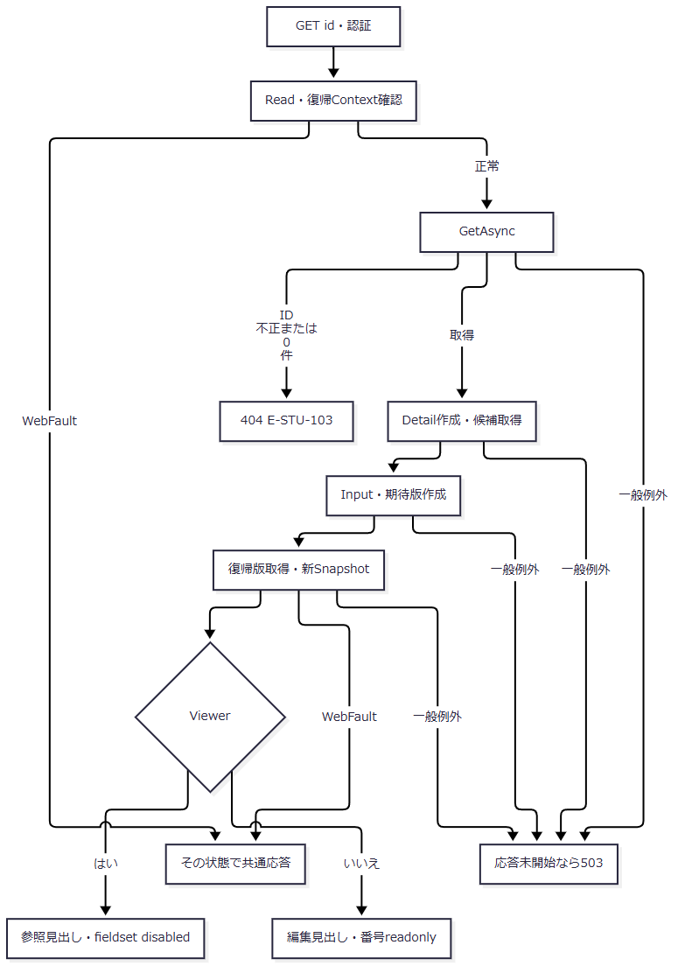

SQL・テーブル関連（ER図）
 | 学生本体取得はm_student単独のため、そのSELECTのER図は省略する。候補取得はEV-REG-001の関連を使う。GetAsyncとLookupAsyncは別呼出しで、学生Detailと画面候補全体を一つの共通SNAPSHOTで取得する処理ではない。
DB操作の詳細
 | SELECT * FROM dbo.m_student WHERE student_id=@id AND is_deleted=0を@id: BigIntで実行する。PK対象の最初の1行を読み、ORDER BY・ページングはない。保存値辞書には照合キーも読むが、Fromは利用者入力の照合キーとして移送しない。候補SQLはEV-REG-001と同じである。根拠：sources/Core/SqlServerStudentService.cs:172-216。
結果・例外時の扱い
 | 未所属なら年度・学年はNULLとなる。読込時と同じ停止・期間外値は選択保持できるが、マスタ不存在を許可する規則ではない。対象取得、日付逆変換、候補取得、復帰版取得、Snapshot作成、Viewに局所catchはない。エラーは共通応答境界へ進む。
 | 更新日時はDetailのUTC値を日本時間へ変換する。保存失敗後に元Detailを保持する再表示と、このイベントで最新Detailを取得する処理を区別する。
EV-REG-003 入力補助・候補連動・離脱確認
処理概要
 | site.jsが画面内の年度・学年・クラス対応、未保存変更、送信・離脱確認、確認Token解除を扱う。候補をHTTPで再取得する登録画面の入口は接続されていない。
処理手順
 | 1. editorフォーム内のinputイベントでdirtyをtrueとし、Input.DuplicateTokenを空文字へ戻す。確認・変更理由の編集も対象となる。
 | 2. クラスchangeでは、選択optionにdata-yearがあれば年度・学年へdata属性値を設定する。
 | 3. 年度・学年changeでは、現在クラスがあり、非空上位値とoptionの対応値が不一致ならクラスを空へ戻して解除通知を表示する。空上位値は不一致条件に使わない。
 | 4. form送信時は押されたボタンのdata-confirm、なければformのdata-confirmで確認する。取消なら送信を止め、続行ならleaving=true、同form内の他ボタンdisabled、aria-busy=trueとする。
 | 5. dirtyリンクでは破棄確認を行い、取消なら遷移を止める。beforeunloadはdirtyかつleavingでない場合に離脱確認を要求する。
 | 根拠：sources/wwwroot/js/site.js:2-8、sources/Views/Students/Edit.cshtml:12-17。
処理フロー
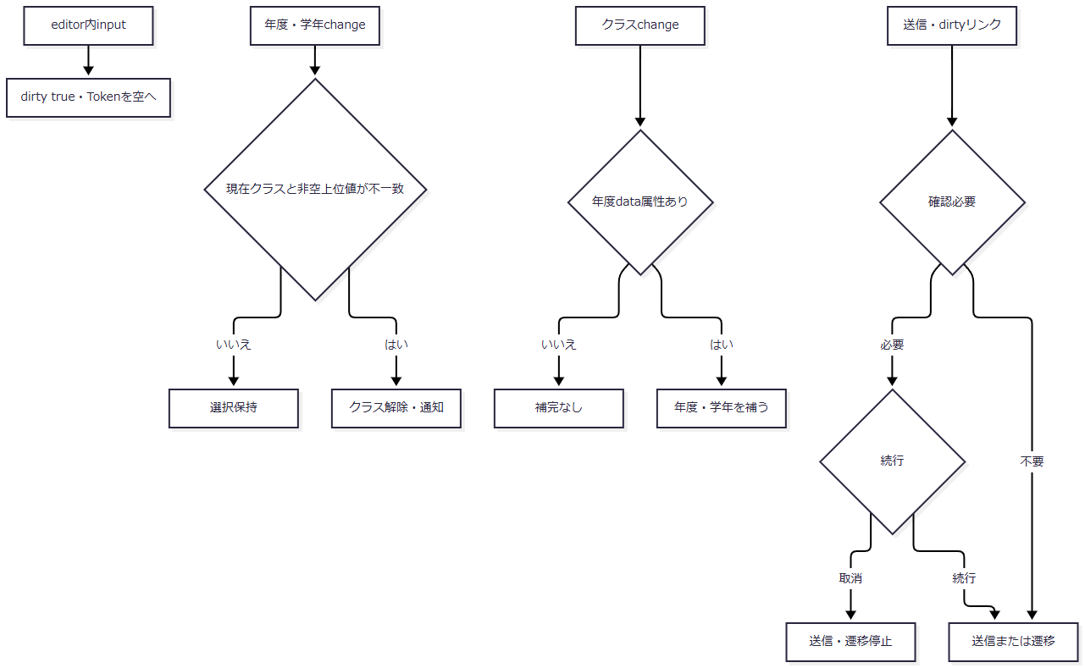

SQL・テーブル関連（ER図）
 | 変更対象はDOMとブラウザー内の変数で、DB操作がないためER図は省略する。クラスのdata-year・data-gradeは、直前のLookupSetをViewがoptionへ投影した値である。
DB操作の詳細
 | DB操作はない。人数表示の再計算、在籍・日付変更による候補再取得、和暦の即時厳密検査、01・02時の終了日disabled、要求世代による古い応答の排除はsite.jsに接続されていない。保存時のサーバー検査は別に行う。
結果・例外時の扱い
 | 上位変更で解除されたクラスは、01・02保存時の必須値を失うため再選択が必要となる。参考人数は席の確保を意味しない。
 | 設計意図は和暦検査、在籍に応じた条件表示、年度・学年・区分変更時の候補再取得、不適合値の解除である。現行は年度・学年・クラスのDOM連動と保存時検査に対応する。根拠：sources/wwwroot/js/site.js:2-8、設計意図：reference-designs/詳細仕様書/CSharp_ASPNET/02_学生登録画面.md:260-285,778-787。
EV-REG-004 新規登録・更新
処理概要
 | 登録・更新はControllerの共通Saveを入口とする。フォーム、権限、編集状態、復帰先、ModelStateを検査した後、保存命令を作る。サービスは正規化、書込ゲート下の最新状態検査、変更判定、番号一意、全同一人物候補の確認を行い、学生と履歴のcommit完了後にSavedを返す。
処理手順
 | 1. 認証・CSRF・モデルバインドの基盤処理後、FormGuardが許可キーと通常項目の重複を確認する。必須存在、型、業務長の検査ではない。
 | 2. ControllerがCreateOrUpdate、Snapshot.Get、CheckReturn、投稿ReturnContextIdとOriginal.ReturnContextIdの一致を、この順に検査する。CreateOrUpdateは最初にCurrentUserを取得し、未認証または認証情報不正なら401、認証情報が有効でViewerなら403のWebFaultを投げる。これらは局所tryの外であり、応答未開始なら共通middlewareが各状態コードを維持して応答する。局所catchによる入力画面の再表示へは進まない。
 | 3. ModelState不正は422としてサービスを呼ばず再表示へ進む。正常なら局所try内でCoordinator.Saveを呼ぶ。
 | 4. Coordinatorが作成更新権限と復帰状態を再確認する。ToRequestはClassIdを任意正数longへ、更新期待版を必須正数longへ変換する。新規に非空期待版があれば400。SnapshotId・復帰先はSaveRequestへ渡さない。
 | 5. SaveAsyncが受付UUID、User、UTC now、日本時間dayを取得する。ViewerはForbidden。事前検証tryで19入力正規化、任意理由Text60、対象IDと期待版の正数・設定有無一致、年度範囲、任意学年2桁を検査する。
 | 6. 接続を開き、SNAPSHOT使用可能状態を確認し、ReadCommittedを開始する。Openとトランザクション開始は書込みtryの外である。
 | 7. 書込みtry内でXACT_ABORTと保存用applockを取得する。更新だけ非削除対象を読み直し、不在、期待版、学籍番号不変、旧03・04から別区分への訂正権限・理由を確認する。
 | 8. 最新コードと指定クラスを検査する。同値コードでも存在が必要。クラスは存在、指定年度・学年との一致、状態に応じた期間、増席時の定員を検査する。
 | 9. 正規化22保存値を最新DB値と比較する。変更0列なら明示rollbackしてNoChangeを返し、番号一意・候補取得へ進まない。変更ありで版上限ならConflict。
 | 10. 削除済みを含む全学生に対して、自分以外の学籍番号完全一致を確認する。
 | 11. 同生年月日かつ氏名キーまたはカナキー一致の全候補を取得し、EV-REG-005の確認契約を適用する。未確認ならrollbackして確認情報を発行し、ConfirmationRequiredを返す。
 | 12. 保存可能なら新規INSERT、または学籍番号を除いた正規化列のUPDATEを実行する。更新WHEREはID・期待版・非削除。OUTPUTのIDなしはDBConcurrencyException。
 | 13. 同じトランザクションで履歴を追記する。commit直前にcommitAttempted=true、完了後にcompleted=trueとし、供給Tokenを削除してSaved、取得ID、新版を返す。
 | 14. ControllerはSavedだけ303へ進む。その他はOutcome別状態、Errors、結果Tokenを反映し、投稿Input、元Detail・Snapshot・復帰版、新候補で再表示する。局所WebFaultでは結果Token代入を行わない。
 | 根拠：sources/Web/Controllers/StudentsController.cs:26-33,41-41、sources/Infrastructure/RequestIdentity.cs:7-14、sources/Infrastructure/WebHostSetup.cs:23-23、sources/Infrastructure/WebStudentCoordinator.cs:18-18、sources/Web/Inputs/StudentSaveInput.cs:34-43,57-60、sources/Core/SqlServerStudentService.cs:227-329,344-390。
処理フロー
 | 保存を五つのサブフローに分ける。SF-2は事前検証とゲート下の検査を別図にする。各出口の結果は後掲の結果表へ引き継ぎ、合流点でID・版・状態を固定値へ置換しない。
 | 1. SF-1：入口検査（手順1～4）
 | 入口はルート対象IDと投稿Input・SnapshotIdである。正常出口はSaveRequest、再表示出口は投稿Inputと取得済みSnapshotである。CreateOrUpdateの401と403は別の拒否出口で、いずれもController局所tryへ入る前に共通応答へ進む。
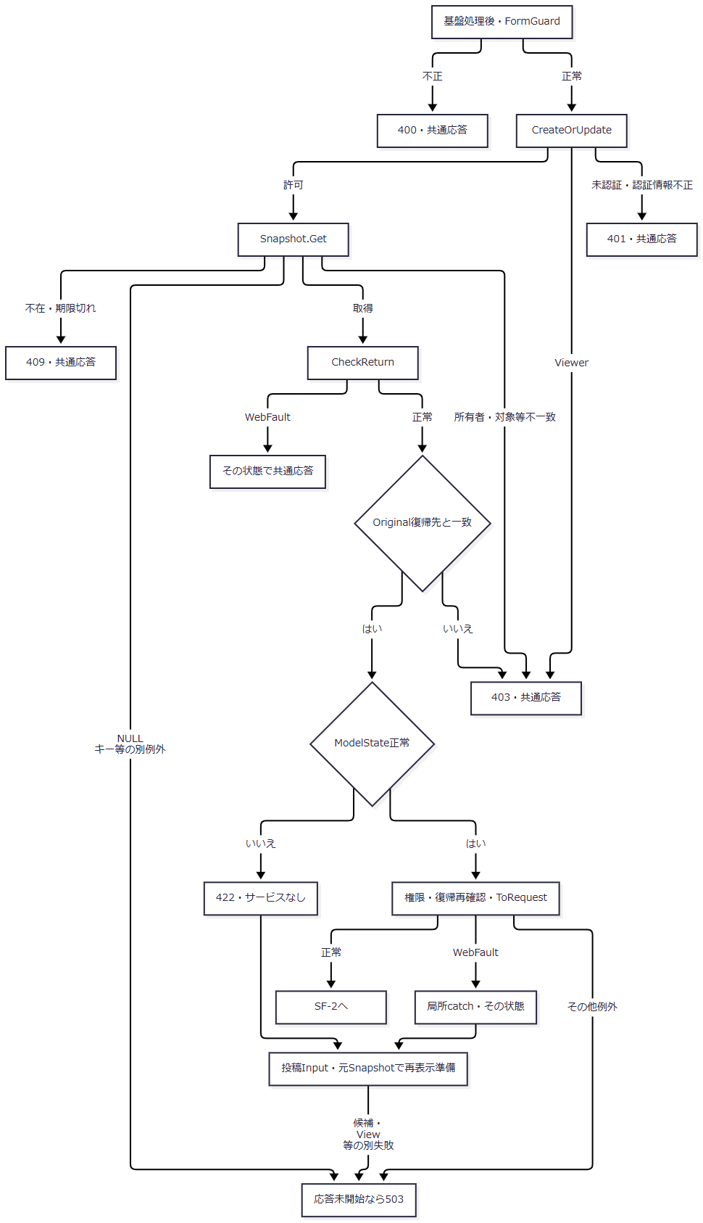

 | 401はCurrentUser取得時の認証検査、403は認証情報が有効なViewerの作成更新拒否、または後続の対象・復帰先不一致による拒否である。各WebFaultの状態を維持する共通応答は、Response.HasStarted=falseの場合に到達する。根拠：sources/Infrastructure/RequestIdentity.cs:8-14、sources/Web/Controllers/StudentsController.cs:29-30、sources/Infrastructure/WebHostSetup.cs:23-23。
 | 2. SF-2.1：サービス事前検証（手順5～6）
 | User取得は事前検証catchより前にある。検証正常時の出口は正規化student、reason、request、入口now・day、開始済みトランザクションである。
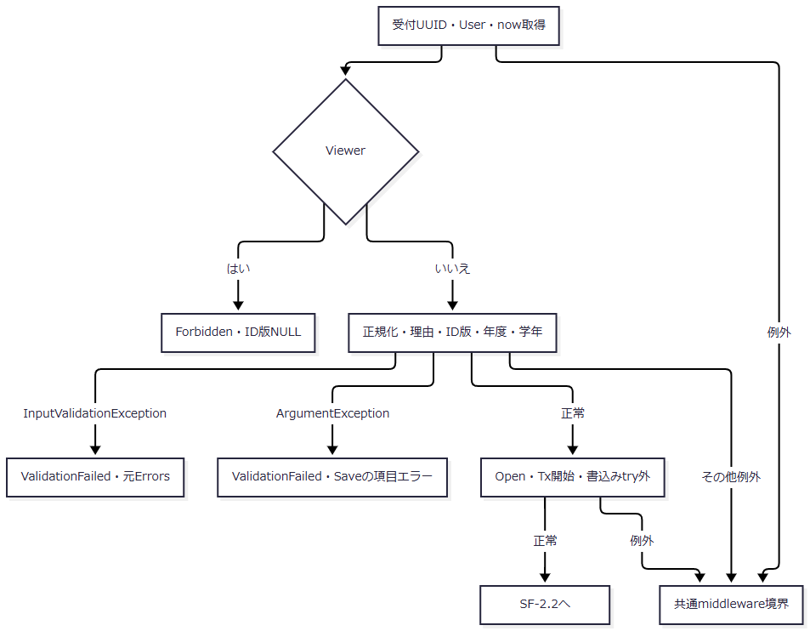

 | C・E・Fの返却IDと版はNULLである。NULLの構成日付が生じる例外は、補足説明の日付境界に従い「その他例外」を通る。
 | 3. SF-2.2：最新DB検査と変更判定（手順7～10）
 | 入口はSF-2.1の値である。新規枝ではprevious・previousVersionがNULL、更新の読取成功枝では取得した保存値・版を保持し、そのまま後続へ渡す。

拒否枝 |  | 条件・返却値 |  | ID・版
R1 |  | 更新対象なし：NotFound、E-STU-103 |  | NULL・NULL
R2 |  | 取得版と期待版不一致：Conflict、E-STU-105 |  | NULL・NULL
R3 |  | 学籍番号変更：ValidationFailed、E-STU-104 |  | NULL・NULL
R4 |  | 旧03・04から別区分へ変更し非管理者：Forbidden、E-COM-002 |  | NULL・NULL
R5 |  | 上記訂正で理由NULL：ValidationFailed、E-STU-106 |  | NULL・NULL
R6 |  | 実変更あり、previousVersionがlong.MaxValue：Conflict、E-STU-105 |  | NULL・NULL
R7 |  | 自分以外に全行学籍番号一致あり：ValidationFailed、E-STU-101 |  | NULL・NULL

 | MはNoChange、対象IDと取得previousVersionを返す。新規は比較元がなく全保存値が変更扱いとなる。図中の他の実行例外はSF-5へ進み、例外型がcatch対象外なら共通境界へ伝播する。
 | 4. SF-3：候補・確認情報（手順11）
 | 入口は正規化内容、対象・期待版、比較元版、最新候補である。確認待ち出口はrollback済み、書込み出口は確認状態と取得済み比較元をSF-4へ渡す。
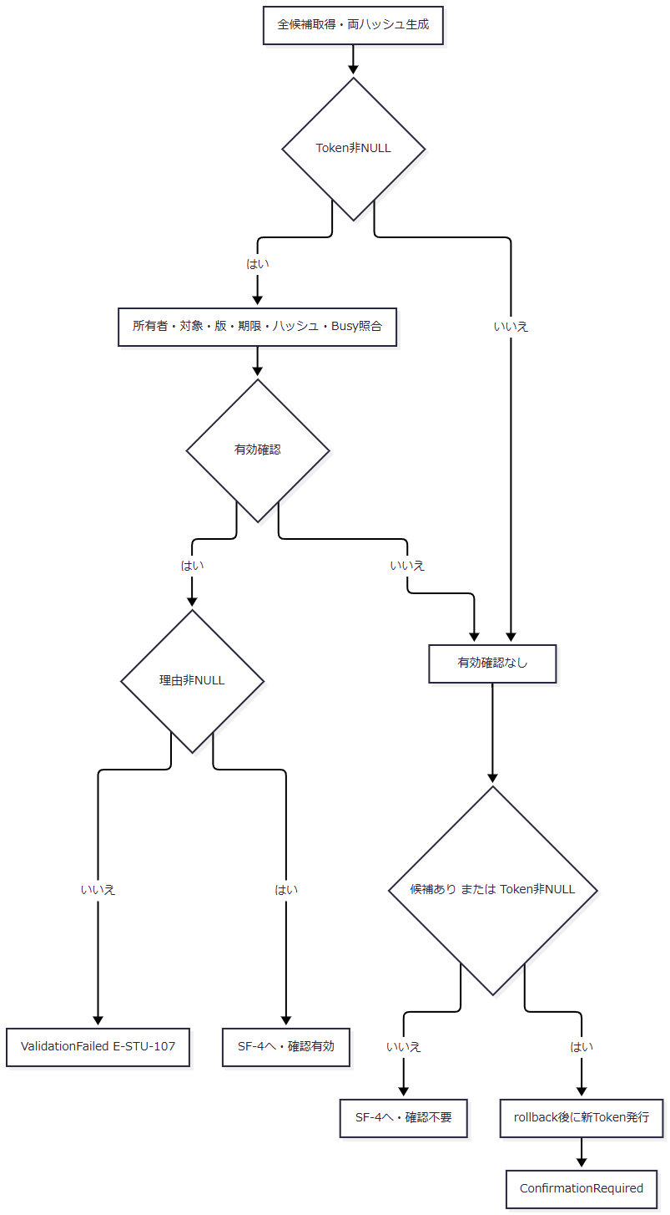

 | LのID・版は更新なら対象ID・previousVersion、新規ならNULL・NULLである。Errorsは空、件数は全件、表示候補は最大20件となる。Gは共通拒否結果のNULL・NULLである。照合失敗理由を一つの固定成功状態へ合流させない。
 | 5. SF-4：学生・履歴の確定と応答（手順12～14）
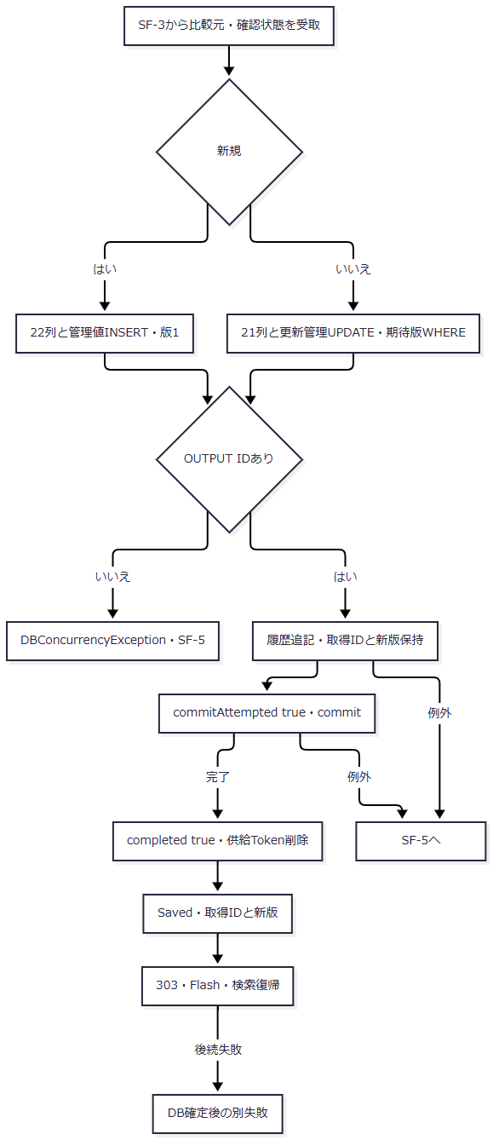

 | writeStartedは学生DMLの実行直前にtrueとなる。INSERT・UPDATEの実行例外もSF-5へ進む。Jの失敗を学生保存のrollbackへ戻す経路はない。
 | 6. SF-5：保存tryのcatch順

 | 「残る対象例外」はSqlException、InvalidOperationException、OperationCanceledExceptionである。最後のcatchだけが、writeStartedがtrue、かつ（commitAttemptedがtrueまたはrollback失敗）をUnknown条件にする。先行三catchをUnknownへ再分類しない。finallyはclaimedがあり、completed=false、unknown=falseの場合に確認Busyを解除する。
SQL・テーブル関連（ER図）
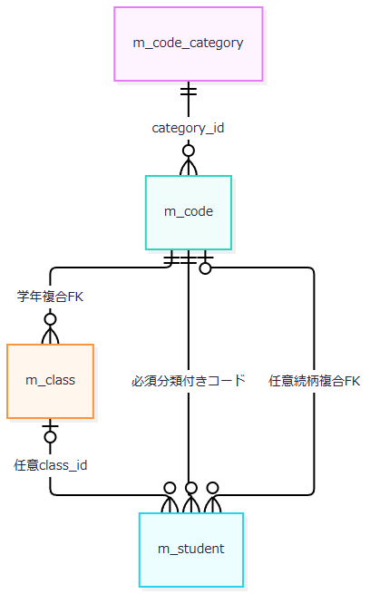

 | 必須分類付きコードは性別・都道府県・在籍である。続柄の分類と値は任意一式となる。履歴target_keyに学生へのFKは宣言されていないため、保存依存は別図で示す。

 | 根拠：sources/database/001_schema.sql:137-154,189-200、sources/Core/SqlServerStudentService.cs:306-315,385-390。
DB操作の詳細
操作 |  |  | 全条件・取得／設定・パラメータ
更新対象読取 |  |  | m_studentのstudent_id=@id AND is_deleted=0でSELECT *。@id BigInt。取得22保存値とrow_versionを比較元へ保持
最新コード検査 |  |  | m_codeとm_code_categoryをcategory_idでINNER JOIN。c.category_id=@category AND c.code_value=@value。@category VarChar(24)、@value VarChar(10)。利用状態2値とvalid_from/toを取得
最新クラス検査 |  |  | m_classのclass_id=@id。@id BigInt。年度、学年、期間、利用状態、定員を取得
増席人数 |  |  | class_id=@class AND is_deleted=0 AND enrollment_status_code IN ('01','02') AND (@id IS NULL OR student_id<>@id)のCOUNT_BIG。両IDはBigInt。人数+1と非NULL定員を比較
番号一意 |  |  | student_no=@no AND (@id IS NULL OR student_id<>@id)のCOUNT_BIG。@no VarChar(15)、@id BigInt。削除条件なし
候補取得 |  |  | RowSelectへ非削除、自分除外、同生年月日、氏名キーまたはカナキー一致を追加。student_id昇順、全件。@id BigInt、@birth Date、@name NVarChar(320)、@kana NVarChar(36)
新規INSERT |  |  | 正規化22列、必須3分類、is_deleted=0、作成・更新時点と主体、版1を設定。IDはIDENTITY。OUTPUT INSERTED.student_id INTO表変数後にSELECT
通常UPDATE |  |  | 正規化22列からstudent_noを除く21列を全SET。updated_at/byと版+1を設定。WHEREはID・期待版・非削除。学籍番号、作成情報、必須3分類、削除属性は維持
履歴INSERT |  |  | target_table=m_student、対象ID、CREATEまたはUPDATE、前後版、変更列名JSON、主体、UTC日時、受付UUID、理由、候補件数が1以上かを追記

 | 根拠：sources/Core/SqlServerStudentService.cs:247-315,347-390。保存列のSqlDbType・サイズは補足説明の対応表に記載する。管理値は@now DateTimeOffset、@actor NVarChar(128)、更新比較は@version BigIntである。
 | 新規履歴の前版はNULL、後版は1で、変更列名は22書込列と9システム設定列である。更新履歴は取得前版・新版と、実際に変化した正規化列、updated_at、updated_by、row_versionを記録する。UPDATEのSET列は全21列である一方、履歴の業務列は実変更列だけである。履歴に個人情報値の前後コピーは保存しない。NoChangeではDMLも履歴追記もない。
 | 監査パラメータは@id VarChar(35)、@op VarChar(11)、@before/@after BigInt、@changed NVarChar(max)、@actor NVarChar(128)、@now DateTimeOffset、@request UniqueIdentifier、@reason NVarChar(120)、@confirmed Bitである。根拠：sources/Core/SqlServerStudentService.cs:261-262,306-307,385-390。
結果・例外時の扱い
結果・発生境界 |  | 返却ID・版 |  | HTTP・保持情報
Saved |  | OUTPUTのID、新規1またはpreviousVersion+1 |  | Controllerが303。Flashと検索復帰へ進む
NoChange |  | 対象ID、取得previousVersion |  | 200、変更なし通知。投稿Input、元Detail・Snapshot・期待版を保持
ConfirmationRequired |  | 新規NULL・NULL、更新対象ID・previousVersion |  | 409。結果Token、全件数、最大20候補。元Detailと投稿Inputを保持
ValidationFailed |  | NULL・NULL |  | 422。ErrorsをModelStateへ追加
Forbidden |  | NULL・NULL |  | 403
NotFound |  | NULL・NULL |  | 404
Conflict |  | NULL・NULL |  | 409
SystemError・Unknown |  | NULL・NULL |  | 503。Unknownは再保存前の検索確認を案内
ModelState不正 |  | SaveResultなし |  | 422、サービスなし。結果Token代入なし
Coordinator・ToRequestの局所WebFault |  | SaveResultなし |  | WebFaultの状態とエラーで再表示。結果Token代入なし

 | 根拠：sources/Core/SqlServerStudentService.cs:226-242,250-266,290-323、sources/Infrastructure/WebPresentation.cs:23-23、sources/Web/Controllers/StudentsController.cs:30-33。
 | 事前検証のInputValidationExceptionは元Errors、ArgumentExceptionはField=SaveのArgumentErrorとなる。通常の項目別ArgumentExceptionはNormalizer.Setが先に当該項目へ変換する。User取得、Open、Tx開始は、この保存結果化の範囲外である。
 | 書込みtryのcatchは入力検証、SQL2601・2627、DBConcurrencyException、残る対象例外の順である。SQL一意違反はSQL番号による分類で、発生元テーブルを限定していない。先行三catchはrollbackを試すが、その失敗を理由にUnknownへ分類し直さない。最後の対象catchだけの条件は次の式である。
 | unknown = writeStarted && (commitAttempted || !rolledBack)
 | writeStarted=falseなら、rollback失敗だけではUnknownにならない。RollbackヘルパーはCancellationToken.Noneを使い、SqlExceptionとInvalidOperationExceptionをfalseへ変換する。それ以外の例外は伝播し得る。根拠：sources/Core/SqlServerStudentService.cs:316-329。
 | ゲート下の早期拒否には明示rollbackのないreturnもあり、await usingの終了へ進む。NoChangeと確認待ちでは明示rollbackを実行し、その失敗は書込みtryの例外枝へ入る。DMLのOUTPUTなしは存在再読取を行わずConflictとなる。設計意図の「DML0件後に存在を再確認して不在・競合を分ける」処理との差である。根拠：sources/Core/SqlServerStudentService.cs:250-266,287-303,318-318、設計意図：reference-designs/詳細仕様書/CSharp_ASPNET/02_学生登録画面.md:600-603,799-799。
 | 再表示はサービス結果ID・版をページ対象や期待版へ代入しない。結果TokenだけInputへ代入し、Input.DuplicateTokenのModelStateを除去する。その他の原入力は保持する。ViewではClassId文字列による候補参照、入力日付のTryParse、和暦4入力のasp-forを再度扱う。日付TryParse不成立はクラス期間重なりをfalseにし、読込時同所属の保持条件は別に残る。候補取得、候補和暦表示、ネスト値の描画、資源Dispose等で二次失敗が起きれば、先に設定した422・409等が最終応答へ到達する保証はない。応答未開始なら共通middleware、開始後はそのcatch対象外となる。根拠：sources/Web/Controllers/StudentsController.cs:29-33、sources/Views/Students/Edit.cshtml:2-14、sources/Core/Contracts.cs:55-55、sources/Infrastructure/WebHostSetup.cs:23-23。
EV-REG-005 同一人物候補の確認・続行・取消
処理概要
 | 候補を同一人物と断定せず、別人として保存を続ける確認対象として扱う。表示は最大20件だが、照合は全候補IDと版を対象にする。続行は同じ保存POSTを入口から再実行する。
処理手順
 | 1. EV-REG-004で全候補をstudent_id順に取得する。画面へは学籍番号・氏名・和暦生年月日・クラス名を表示する。
 | 2. Columns順の正規化保存値からname_key、kana_key、relationship_categoryを除いた19対応値をJSON化し、SHA-256内容ハッシュを作る。年度・学年・理由は含めない。全候補StudentId・RowVersionも取得順でJSON化し、候補ハッシュを作る。
 | 3. 供給Token非NULLの場合、Web確認情報の主体・セッション・対象・期待版・期限・両ハッシュを照合する。最後のBusy取得が0→1に成功した場合だけ有効確認とする。
 | 4. 有効確認で理由NULLならValidationFailed、E-STU-107。候補ありまたは供給Token非NULLで有効確認なしなら、保存Txをrollbackして新Tokenを発行する。
 | 5. ConfirmationRequiredに枝別ID・版、全件数、最大20候補を返す。メモリ確認情報は入口now+10分、利用者判断待ちにTx・書込ゲートを保持しない。
 | 6. 取消ボタンはhidden Tokenを空へ戻し、確認sectionを除去する。サーバー確認情報の削除は呼ばない。理由等の入力変更ではdirtyをtrueにしてTokenを空へ戻すだけで、画面内で次の操作を待つ。入力変更を契機とする保存POSTは行わない。
 | 7. 続行または通常の登録・更新ボタンで明示的に送信した場合、同じ保存POSTから正規化、最新対象・版・マスタ・クラス・定員・全候補の再取得・再検査を行う。続行ボタンの「別人として保存しますか。」を取り消した場合は送信を止め、画面を維持する。
 | 8. Savedまたは最後の対象catchでUnknownになった場合に供給Tokenを削除する。取得済みBusyは未完了かつUnknown以外でfinallyから解除する。
 | 根拠：sources/Core/SqlServerStudentService.cs:19-29,224-225,269-290,313-342、sources/Views/Students/Edit.cshtml:14-15、sources/wwwroot/js/site.js:3-6。
処理フロー
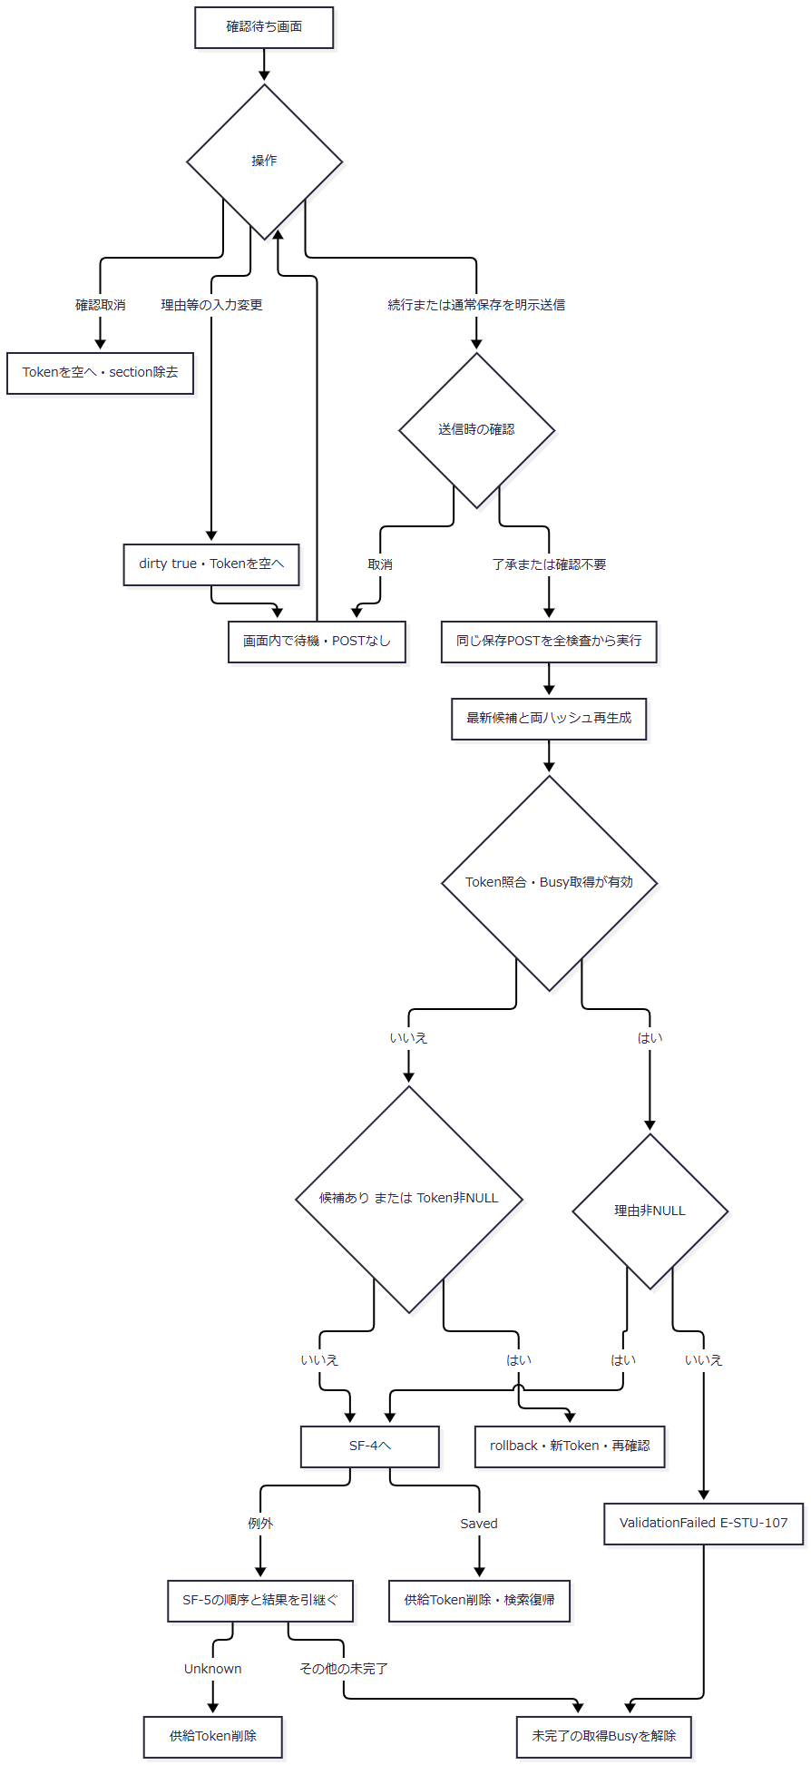

 | Cは画面内取消でDB操作なし。Dの入力変更後はWで待機し、続行または通常保存の明示送信を経た場合だけEへ進む。続行時の確認取消もWへ戻り、POSTしない。通常保存ボタンにはdata-confirmがなく、その送信はQの確認不要枝に対応する。LはSF-3の枝別ID・版を引き継ぐ。Oの複数結果を一つのHTTP状態へまとめない。根拠：sources/wwwroot/js/site.js:3-4、sources/Views/Students/Edit.cshtml:14-15。
SQL・テーブル関連（ER図）
 | 候補取得の表示JOINを示す。これはFK図ではなく読取依存図である。

 | Webの確認保持先はメモリで、t_confirmationをWeb経路の発行・消費先として図示しない。根拠：sources/Core/SqlServerStudentService.cs:82-90,276-284、sources/Infrastructure/WebHostSetup.cs:19-19。
DB操作の詳細
 | RowSelectにis_deleted=0、自分除外、同生年月日、氏名キーまたはカナキー完全一致を追加し、student_id順で全件取得する。TOP・ページングはなく、Take(20)は返却・表示段階だけである。LEFT JOINの名称NULLを、マスタ保存列のNULL属性へ逆推定しない。ClassNameがNULLならViewは空表示し、「未所属」への代替を行わない。根拠：sources/Core/SqlServerStudentService.cs:77-90,269-290、sources/Views/Students/Edit.cshtml:14-14。
 | 確認待ちはrollback後に32byte乱数の64桁小文字hexを発行する。既存確認情報の期限切れ除去と新期限には入口nowを使い、照合条件はExpires > nowである。ゲート・DB待機後の現在時刻を取り直す処理はない。
 | 非Web設定ではGUID Token・GUIDセッションを使う別分岐がある。t_confirmationをUPDLOCKで読み、主体、セッション、対象と期待版のNULL組合せ、expires_at、consumed=0、両binary(32)ハッシュを照合する。発行は保存rollback後の別ReadCommittedでINSERT・commitし、確認済み保存では同じ学生Tx内でconsumed=1のUPDATEを行い1件を要求する。この分岐をWeb画面の実経路へ混ぜない。根拠：sources/Core/SqlServerStudentService.cs:279-284,308-311,330-342。
結果・例外時の扱い
 | ConfirmationRequiredのErrorsは空で、Viewは確認見出し、全件数、最大20候補を表示する。設計意図の相違時W-STU-102専用メッセージは接続されていない。取消autofocusやTokenの存在は、利用者の実判断を証明する情報ではない。根拠：sources/Core/SqlServerStudentService.cs:290-290、sources/Views/Students/Edit.cshtml:14-14、設計意図：reference-designs/詳細仕様書/CSharp_ASPNET/02_学生登録画面.md:374-380。
 | 理由編集もTokenを解除するため、確認画面で理由を初めて入力した直後の続行は、候補が残っていれば再確認へ戻り得る。入力変更だけでは保存も再確認も始まらない。再発行後に内容を変えず、有効Tokenと非NULL理由を送ると保存へ進む。空文字Tokenがサービスへ届いた場合も非NULL供給値であり、再確認条件に入る。HTTP空文字からNULLへのバインド境界とは分けて扱う。
 | 取消はSnapshotを消費せず、サーバー確認情報も直接削除しない。結果が返った場合はControllerが結果Tokenへ置換するので、通常失敗結果ではInputのTokenはNULLとなる。Busy解除条件はclaimedあり、completed=false、unknown=falseで、ブラウザーaria-busyとは別である。
EV-REG-006 論理削除
処理概要
 | 管理者が独立したフォームから対象、読込時期待版、理由、Confirmedを送る。編集中の学生業務値を保存せず、削除属性と更新管理情報だけを履歴と一括確定する。
処理手順
 | 1. ControllerがFormGuard、Read、Snapshot.Get、投稿復帰先とOriginalの一致を順に検査する。保存のCreateOrUpdate・ModelState分岐・局所WebFault catchはない。
 | 2. CoordinatorがAdministrator、CheckReturn、Confirmed、期待版Requiredの順に確認する。Confirmed=falseは422、Field=REG-026。期待版不正も422のWebFaultとなる。
 | 3. DeleteAsyncが受付UUID、User、nowを取得し、非管理者をForbiddenとする。理由を必須複数行Text60で検査し、InputValidationExceptionだけをValidationFailedへ変換する。
 | 4. ID・版の正数と版long.MaxValueでないことを検査する。Open・ReadCommitted開始は削除tryの外である。
 | 5. try内で保存ゲートを取得し、非削除対象の最新row_versionを読む。不在はNotFound、版不一致はConflict。
 | 6. ID・期待版・非削除のWHEREで削除属性・更新管理7列をUPDATEする。影響件数が1以外ならDBConcurrencyException。
 | 7. DELETE履歴を追記してcommitする。正常結果はSaved、対象ID、版+1。
 | 8. ControllerはSavedだけ303へ進む。その他はErrorsと状態コードを設定した後にLoadを呼び、最新DB値、候補、復帰版、新Snapshotで再表示する。
 | 根拠：sources/Views/Students/Edit.cshtml:17-17、sources/Web/Controllers/StudentsController.cs:37-38、sources/Infrastructure/WebStudentCoordinator.cs:19-19、sources/Core/SqlServerStudentService.cs:392-416。
処理フロー
 | 1. 削除入口：保持情報と削除命令
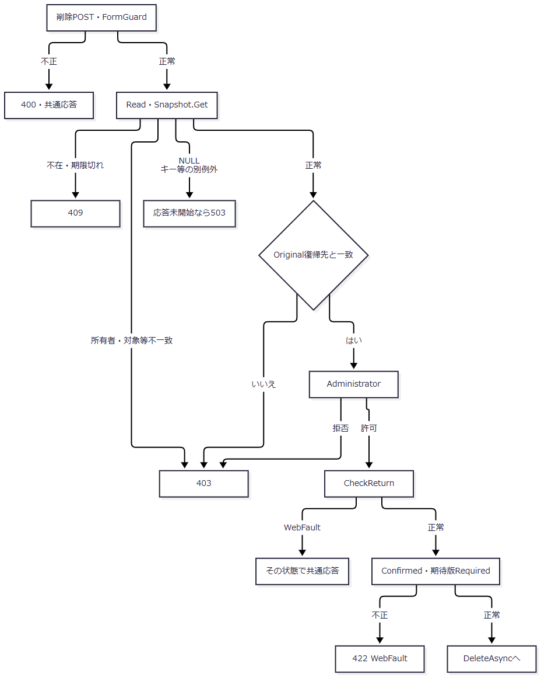

 | Readの認証不正は401のWebFaultとして共通境界へ進む。入口のWebFaultを削除結果化した再表示へ合流させない。
 | 2. 削除サービス：最新検査・確定・失敗後Load
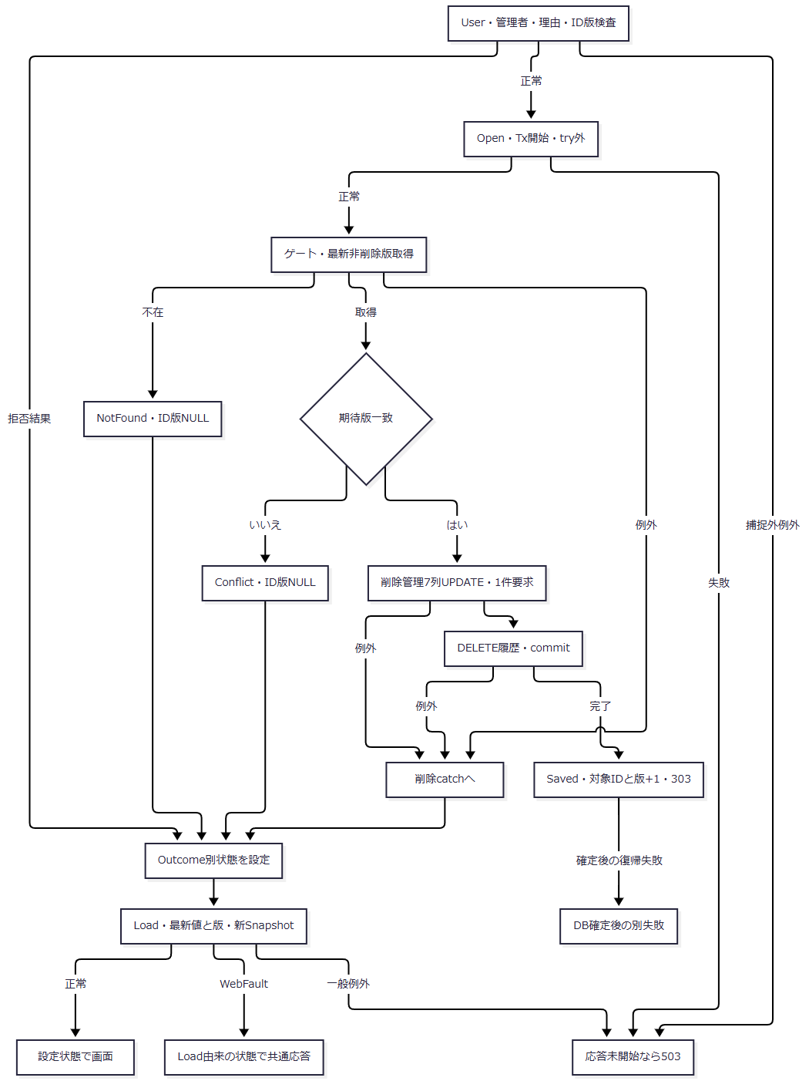

 | 3. 削除catch：競合を先に分類
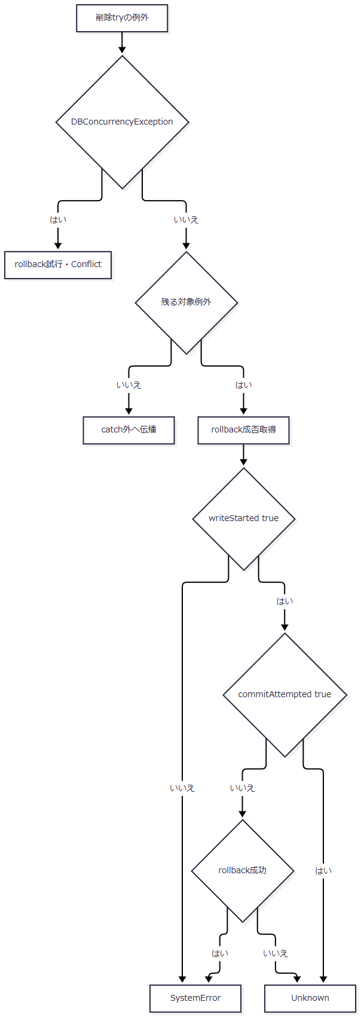

 | 残る対象例外はSqlException、InvalidOperationException、OperationCanceledExceptionである。後続catchだけが「writeStartedがtrue、かつ（commitAttemptedがtrueまたはrollback失敗）」をUnknown条件とする。競合catchへこの条件を拡張しない。
SQL・テーブル関連（ER図）
 | 学生のFKはEV-REG-004の図と同じで、論理削除はclass_idや一般業務値を消去しない。直接書込みは学生と履歴である。

 | これは処理依存線で、履歴FKではない。非削除条件によって人数集計から対象が外れる。
DB操作の詳細
 | 再確認はSELECT row_version FROM dbo.m_student WHERE student_id=@id AND is_deleted=0、@id BigIntで行う。UPDATEもstudent_id=@id AND row_version=@version AND is_deleted=0を条件とする。
 | SET列はis_deleted=1、deleted_at、deleted_by、delete_reason、updated_at、updated_by、row_version+1の7列だけである。パラメータはID・版BigInt、now DateTimeOffset、actor NVarChar(128)、reason NVarChar(120)。1件以外は競合例外とし、DML後の存在再読取はない。
 | 履歴はDELETE、前版version、後版version+1、7列名、同じ理由、duplicate_confirmed=falseを設定する。両書込み後にcommitする。氏名・住所・連絡先・class_id・作成管理情報は維持し、物理DELETEを行わない。根拠：sources/Core/SqlServerStudentService.cs:404-414。
結果・例外時の扱い
 | 理由検証はInputValidationExceptionだけを捕捉する。不正UnicodeのArgumentExceptionはそのcatch外で、Open前に伝播する。ControllerにはModelState.IsValid分岐と局所WebFault catchがない。非nullable宣言やhidden Confirmed=trueから、受信値の変換成功を保証しない。
 | DBConcurrencyExceptionは先行catchでConflictとなり、rollback失敗を理由にUnknownへ変更しない。後続対象catchだけが上記の括り付き条件でSystemErrorとUnknownを分ける。Saved以外のID・版は共通結果のNULLとなる。根拠：sources/Core/SqlServerStudentService.cs:395-416。
 | 失敗結果後のLoadが正常なら、設定済み状態で最新DB画面を返す。Loadの対象不在は404、復帰期限切れは409、別の一般失敗は応答未開始なら503となり得る。削除理由はページモデルへ明示移送されず、Viewの通常textareaにも再表示値設定がない。保存失敗時の投稿業務値保持と同じ処理ではない。根拠：sources/Web/Controllers/StudentsController.cs:25-25,37-37、sources/Views/Students/Edit.cshtml:17-17、sources/Infrastructure/WebHostSetup.cs:23-23。
 | 設計意図も削除を対象・読込時版・理由・明示確認の操作として定義し、編集中の業務値を保存しない。根拠：reference-designs/詳細仕様書/CSharp_ASPNET/02_学生登録画面.md:418-424。
EV-REG-007 入力クリア・編集取消
処理概要
 | Resetは読込時Originalへ戻す操作である。新規は初期値を含むOriginalへ、既存は最後の読込時入力へ復元し、学生の最新DB取得は行わない。
処理手順
 | 1. ブラウザーのフォーム確認を取消した場合はPOSTしない。
 | 2. ControllerがFormGuard、Readを行い、StudentId文字列をIdParser.Optionalで変換する。NULL・空は新規、非空は正のlongを要求する。
 | 3. Snapshotの存在、期限、主体、セッション、対象を確認する。
 | 4. ModelStateをClearし、OriginalをJSON複製してInputへ戻す。
 | 5. 元Detail、SnapshotId、ReturnRevisionを保持し、候補・人数だけ再取得する。
 | 6. 「入力を読込時の値へ戻しました。」と復元画面を返す。
 | 根拠：sources/Web/Controllers/StudentsController.cs:35-35、sources/Infrastructure/EditorSnapshotStore.cs:10-11、sources/Views/Students/Edit.cshtml:16-16、sources/wwwroot/js/site.js:4-4。
処理フロー
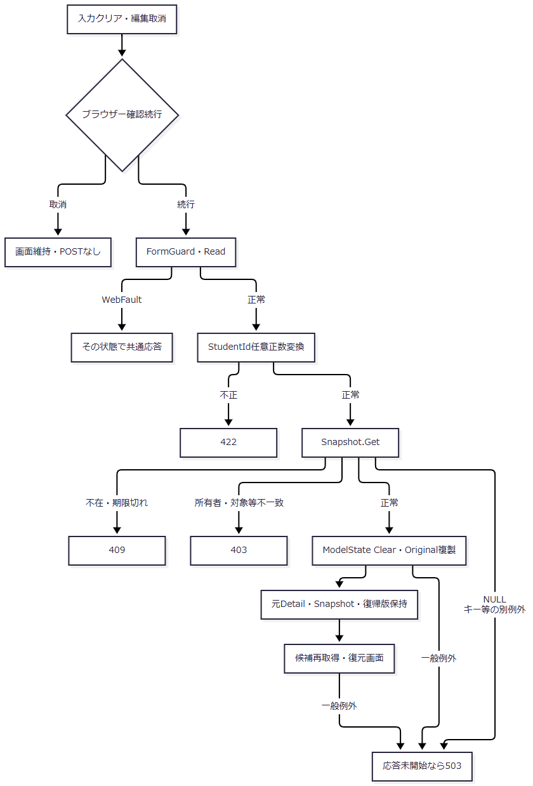

SQL・テーブル関連（ER図）
 | 復元元はEditorSnapshotStoreのメモリである。学生行の取得・更新はない。候補・人数再取得だけEV-REG-001の関連を使用するため、ER図の重複は省略する。
DB操作の詳細
 | 学生GetAsyncは呼ばず、OriginalとDetailを元Snapshotから得る。LookupAsyncのコード・クラス二結果集合と人数集計だけを再実行する。新Snapshot作成とSnapshot期限延長は行わない。ResetはCheckReturnを呼ばないため、復帰Contextの有効性をこの操作で保証しない。
結果・例外時の扱い
 | 入力と期待版は同じ読込時点へ戻る。他者更新後も期待版は古いままで、次の保存が最新DB版を検査する。旧コード・クラスと新候補の組合せも保存時に検査する。
 | Snapshot空キー・不在・期限切れは409、存在する別所有者等は403。NULLキーは辞書呼出しが独自検査より先で、空キーと同じ409へまとめない。根拠：sources/Infrastructure/EditorSnapshotStore.cs:10-10。
EV-REG-008 最新情報を再読込
処理概要
 | 既存画面のリンクで対象GETを再実行し、最新値と版を同時に取得して新Snapshotを作る。期待版だけを最新へ差し替える操作ではない。
処理手順
 | 1. dirtyなら「編集内容を破棄して最新情報を読み込みますか。」で確認し、取消なら遷移しない。
 | 2. 対象IDとReturnContextIdを指定して既存GETへ進む。
 | 3. EV-REG-002の認証、Read、復帰Context、非削除対象、候補取得を行う。
 | 4. 最新DetailからInput・期待版を作り、現在復帰Revisionと新Snapshotを設定する。理由・TokenはFromの初期状態へ戻る。
 | 根拠：sources/Views/Students/Edit.cshtml:16-16、sources/wwwroot/js/site.js:5-5、sources/Web/Controllers/StudentsController.cs:24-25、sources/Web/Inputs/StudentSaveInput.cs:44-54。
処理フロー
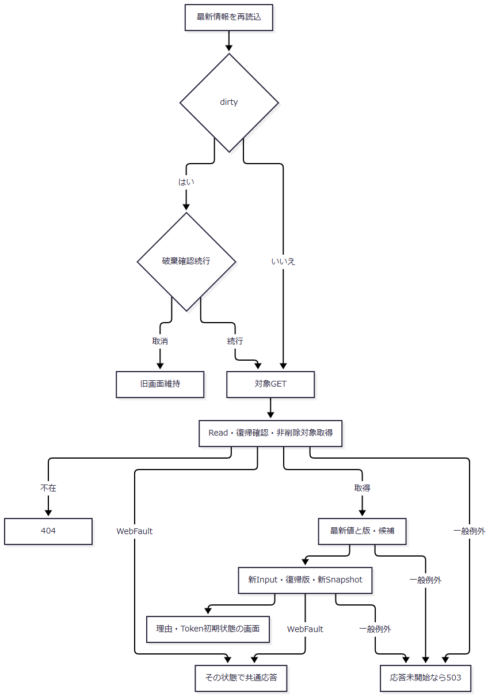

SQL・テーブル関連（ER図）
 | 学生本体はm_student単独SELECT、候補はEV-REG-001の関連である。Snapshotの部分更新や版更新DMLは行わないため、それらのER図は作らない。
DB操作の詳細
 | EV-REG-002と同じID・非削除条件のSELECTとLookupAsyncを実行する。値・期待版は新Detailから作り、Snapshot.Createで新しい保持情報を作る。元Snapshotをその場で更新しない。
結果・例外時の扱い
 | 正常なら未保存値を破棄した最新画面となる。削除済み・不在は404で、旧入力を最新対象として表示しない。復帰状態拒否、DB障害、描画失敗は既存表示と同じ共通応答境界へ進む。
 | 設計意図も取消と再読込を分け、競合時に版だけを最新へ差し替えない。根拠：reference-designs/詳細仕様書/CSharp_ASPNET/02_学生登録画面.md:471-477。
EV-REG-009 検索復帰・保存後通知
処理概要
 | 検索リンクとSaved後の303が検索Contextへ復帰する。登録の未保存業務値を検索条件へ移さず、Context.Appliedに保持した実行済み条件で再検索する。
処理手順
 | 1. リンクはdirty時の破棄確認後に検索GETへ進む。SavedはReturnAfterSaveへ復帰Context、Snapshot.ReturnRevision、保存・削除通知を渡す。
 | 2. SavedでContextがNULL・空なら新Contextを作り、そのIDと初期Revisionを使用する。既存ならSnapshotの復帰Revisionを維持する。
 | 3. Flashへ主体・セッション・Contextをキーに通知を10分保持し、303とローカル検索URLのLocationを返す。
 | 4. 検索GETがReadを行い、非空Contextを取得してResumeを呼ぶ。登録からの復帰ではタブ引数を渡さない。
 | 5. Context.UseはGet後にGateを待ち、待機後のGetで所有者・セッション・期限を再確認し、要求Revision一致と版上限を検査する。
 | 6. Appliedなしなら未検索・版維持。AppliedありならSearchAsync、EnsureSearch、LastResult更新、Revision+1を行う。正常operation後に期限を30分延長する。
 | 7. Resume後にFlash.Takeで通知を一度だけ取得・削除し、検索用候補を取得して検索画面を返す。
 | 根拠：sources/Web/Controllers/StudentsController.cs:8-11,31-39、sources/Infrastructure/SearchContextStore.cs:9-15、sources/Infrastructure/WebStudentCoordinator.cs:14-14,20-21、sources/Infrastructure/FlashMessageStore.cs:6-9。
処理フロー
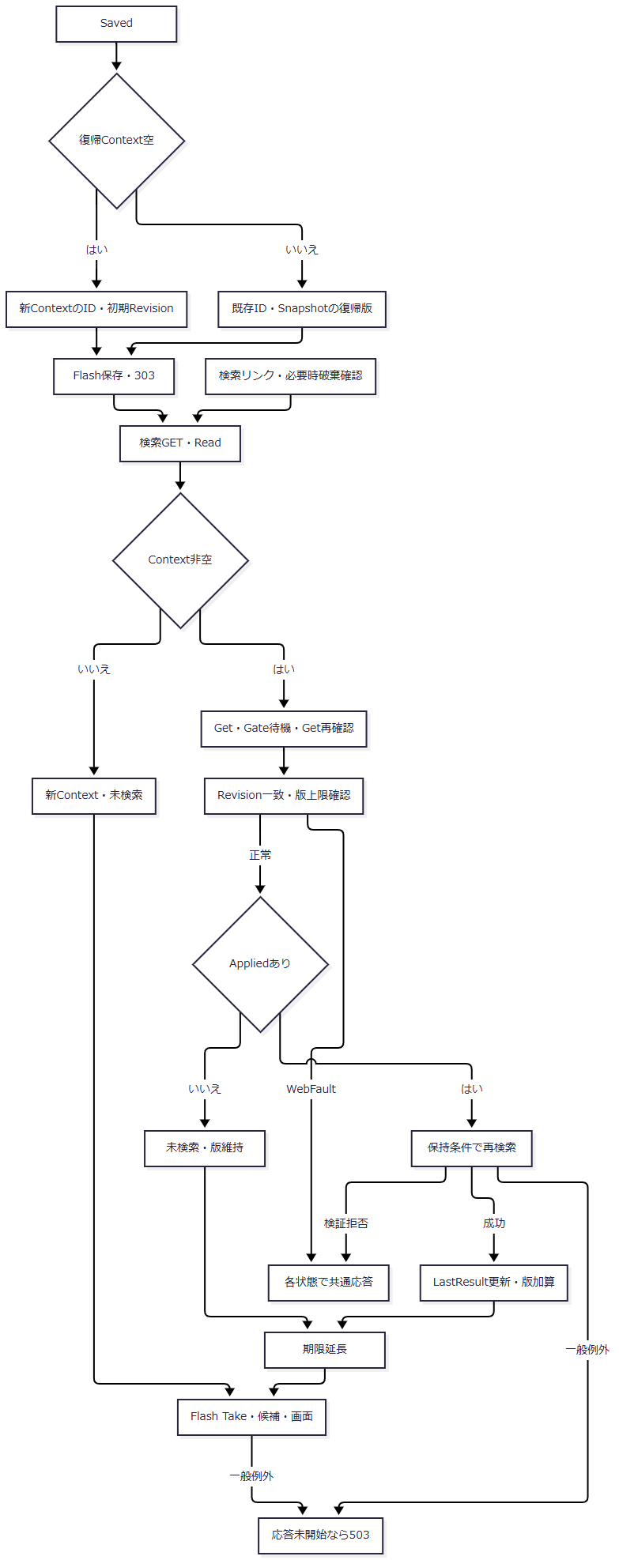

 | 各GetのWebFault、Gate待機取消、Flash・候補・Viewの失敗も共通境界へ進む。新Context枝と既存Context枝のRevisionを同じ固定値へ合流させない。
SQL・テーブル関連（ER図）
 | 復帰再検索は学生とクラス、学年・在籍・都道府県コードのLEFT JOINを使う。表示読取関連はEV-REG-005、FKはEV-REG-004の図に対応する。Context、Gate、Flashはメモリで、t_runtime_stateの読書きへ接続されていない。
DB操作の詳細
 | Appliedなしは学生検索を行わない。Appliedありは保持条件を使い、非削除を基本として、指定された番号前方一致、氏名・カナキー部分一致、クラス年度・学年、学生class_id、未所属、都道府県、本人または緊急電話完全一致、入学日の両端包含、在籍INをANDで追加する。LIKEは!、%、_、[を!でエスケープする。
 | 検索前に学年・都道府県の存在、指定年度のクラス存在、指定クラスの存在と上位値一致を確認する。検索では停止コードを存在検査だけで扱い、保存の新規選択可否と同じ検査ではない。
 | パラメータは番号VarChar(31)、氏名キーNVarChar(642)、カナキーNVarChar(74)、年度SmallInt、学年・都道府県・各在籍VarChar(2)、クラスBigInt、電話VarChar(16)、日付Date、offset・size Intである。同じSNAPSHOT内でTOP(10001)のCOUNT_BIGを確認し、10000超は一覧を返さない。通常はstudentNo、name、admissionDate、updatedAtの許可列と方向、student_id ASCの副順序でOFFSET/FETCHし、20・50・100件を取得する。
 | SearchAsyncは取得ページを最終ページ以内へ補正するが、Resume自体はApplied.Pageを変更しない。保持条件・画面のpage情報と、取得時の補正ページを同じ更新値とは扱わない。検索用LookupAsync(false)の人数0は集計省略値で、実測0人ではない。根拠：sources/Core/SqlServerStudentService.cs:103-171,196-216、sources/Infrastructure/WebStudentCoordinator.cs:14-14,21-21。
結果・例外時の扱い
 | 出力はunsearched、tooMany、empty、foundである。unsearched・tooManyのtotalCountはNULL、emptyは0、foundは件数となる。上限確認の内部Count=10001を実際の全件数として表示しない。
 | Contextの期限・所有者・版拒否はWebFault、検索検証結果はEnsureSearchでWebFaultへ変換する。その他のDB等の例外は共通middlewareへ進む。FlashはResume後にTakeするため、Take後の候補・View失敗でも通知を戻さない。
 | 学生commit後のContext作成、Flash、303生成、検索再実行の失敗は、学生更新のrollbackではない。検索状態が別操作で進んでいれば旧Snapshotの復帰Revisionが拒否され得る。根拠：sources/Web/Controllers/StudentsController.cs:8-11,38-38、sources/Infrastructure/SearchContextStore.cs:14-14、sources/Infrastructure/WebStudentCoordinator.cs:20-21。

